MODIFICACIONES 1
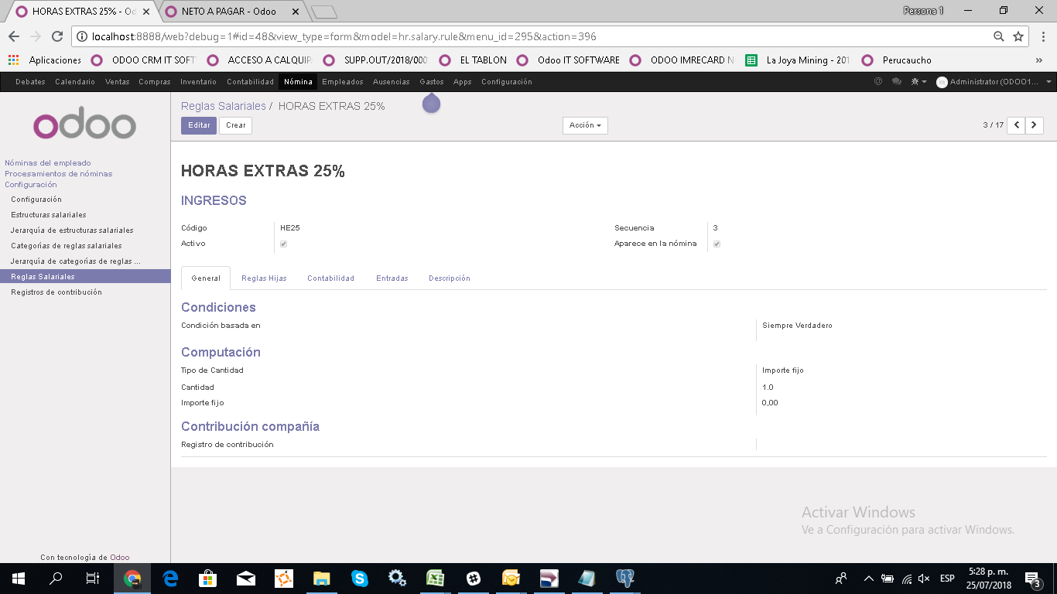
1.- | modificar el formulario nomina de la siguiente forma :
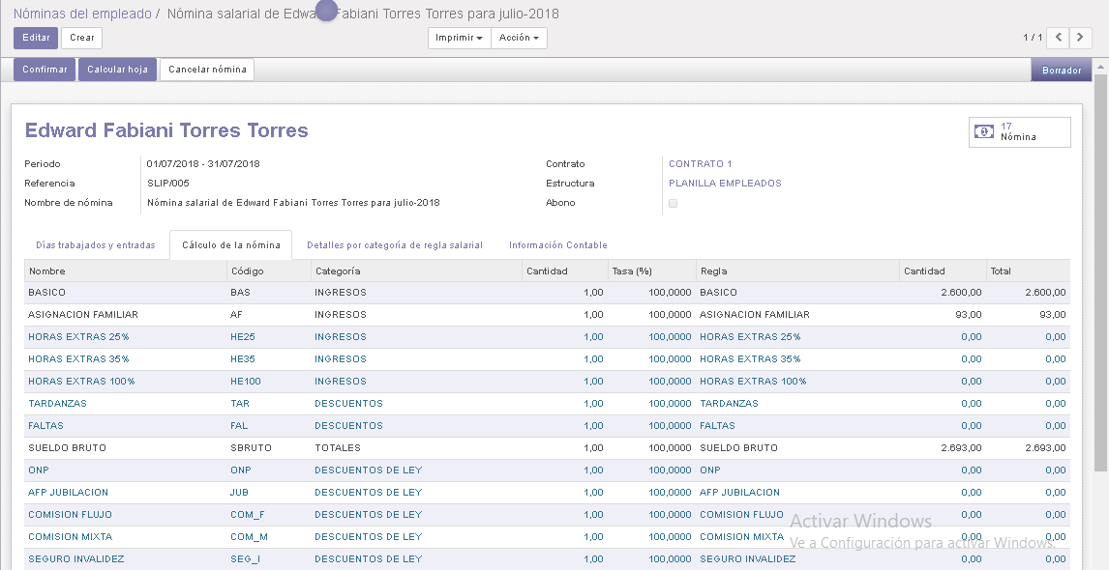
 |  |  | 1) Ocultar Columnas Cantidad, tasa, cantidad de la pestaña
 |  |  | Cálculo de la nómina | +
 |  |  | 2) Ocultar pestaña detalles por categoria de regla salarial |  |  | +
 |  |  | 3) En la pestaña Días trabajados y entradas ocultar la grilla otras entradas |  |  |  | +
 |  |  | 4) Modificar el proceso de el botón calcular hoja para que
 |  |  | solo procese las fórmulas de los conceptos que no tieene configurado
 |  |  | como tipo de cantidad "importe fijo"
 |  |  | 5) Agregar bot{on que permita reabrir una nomina , aun despues de confirmada |  |  |  |  | +
 |  |  | 6) Ocultar la pestaña informacion contable |  | +
 |  |  | 7) Cambiar el rótulo por fechas
 |  | + | 8) Insertar el campo periodo que permita elegir en un combobox un periodo de la tabla account_account
 |  |  | en función a ese periodo se cargará la fecha inicial y fecha final
 |  |  | del campo anterior | +

MODIFICACIONES 2
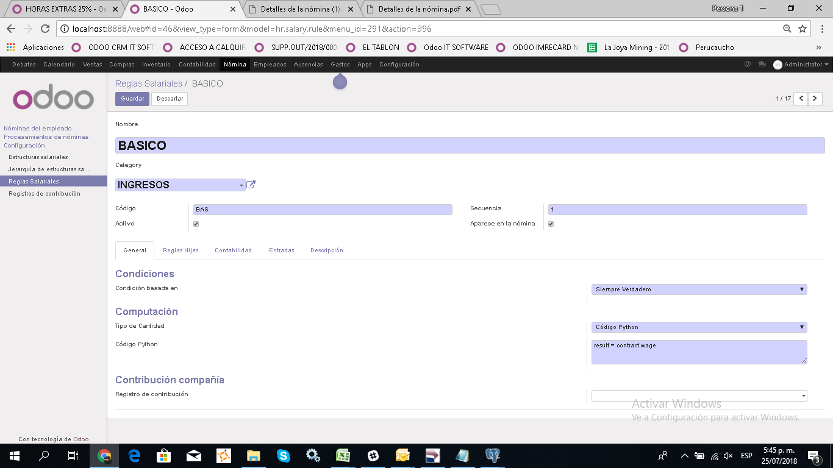

1.- Crear campo Código sunat ( COD_SUNAT) que se mostrará luego del campo activo , es un campo de tipo texto que sirve para ingresar el código sunat que tiene PARA sunat este concepto
este código sunat a diferencia del campo código que esta ya presente si puede repetirse en varios conceptos |  |  | +
2) Ocultar los camps que estan en el grupo Condiciones ( Condicion basada en ) y el grupo Contribución compañía ( Registro de contribución) |  |  |  | +
3) Ocultar las pestaña reglas hijas y Entradas | +
4) Dentro de la pestaña contabilidad ocultar el campo impuestos |  | +
5) Agregar campo de tipo lógico, que se muestre como casilla verificación ( check) del campo Aparece en nómina que diga ( es un subtotal), esto servirá para que en el formulario nómina se muestre de colo rojo |  |  |  |  | +

MODIFICACIONES 3
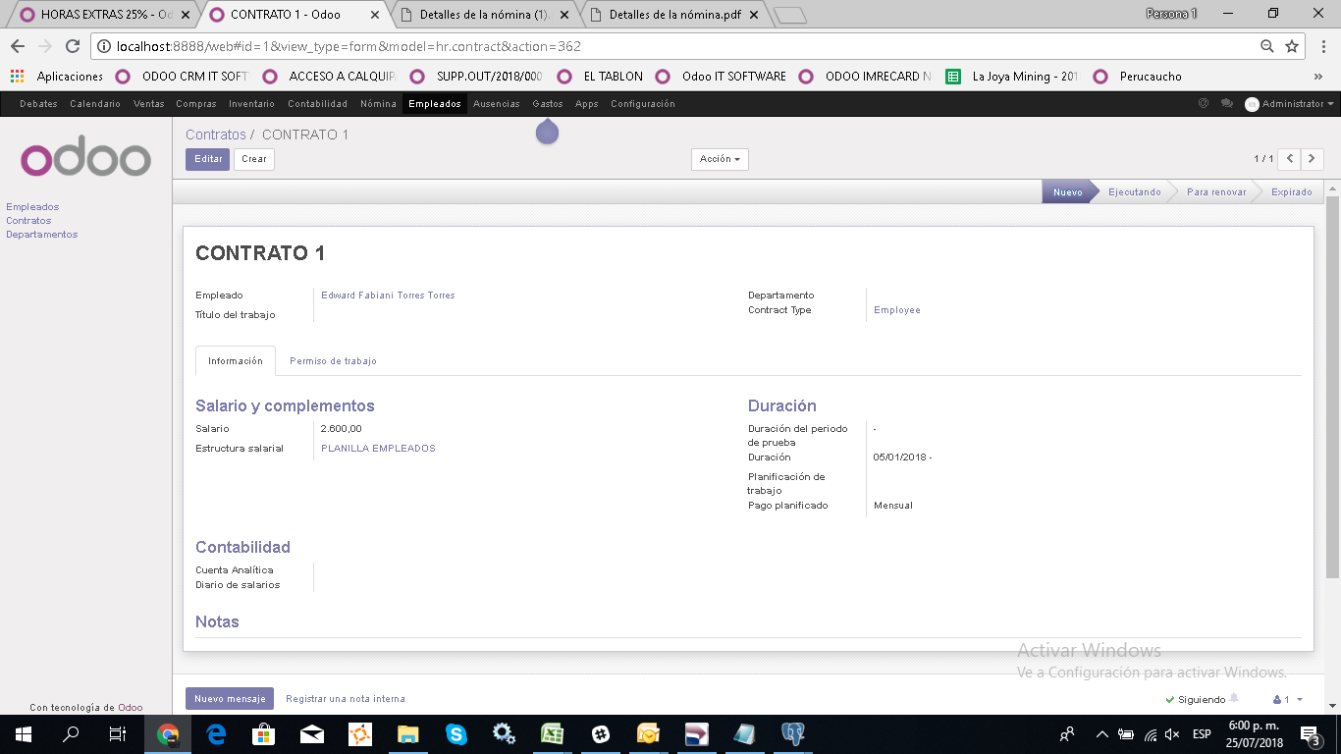

1.- Agregar pestaña, datos para planilla en el formulario de contratos | +
2) El primer campo que ira en ese formulario es el campo Afilaicion , campo many to one que apuntará a la tabla afiliaciones que se pidio crear |  | +

